Vejledning
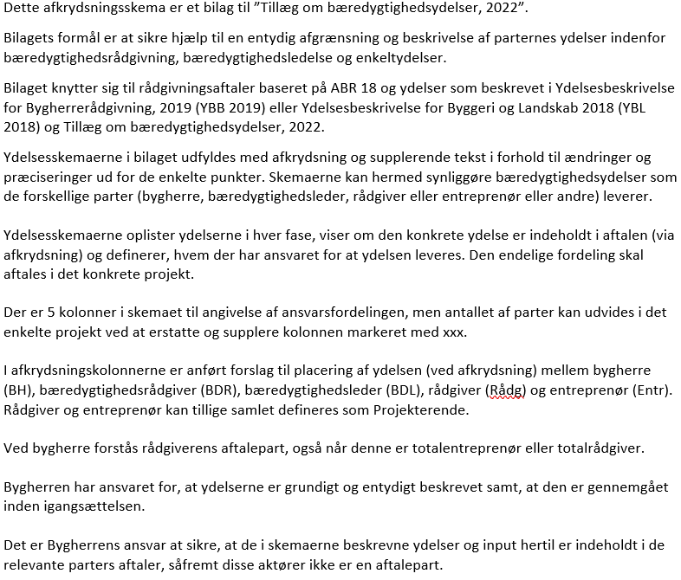
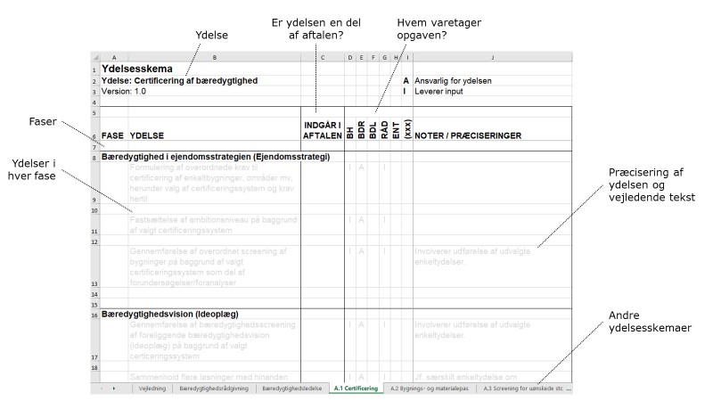
Skema til afgrænsning af bæredygtighedsydelser
Version 1.0

